Bug reports
Bug reports on the results of passing tests
Product: To Do List Version 1.1 Environment: Android 12, Redmi Note 10 5G
ID | Summary | Description | Steps to reproduse | Severity | Priority | Workaround | Attachments | Status
1 | Иконка списка не изменяется после внесения в этот список изменений если выйти из него с помощью программной кнопки смартфона "назад" | Actual result: Иконка напротив списка не меняется в зависимости от добавления/удаления новых задач Expected result: Иконка напротив списка меняется в зависимости от добавления/удаления новых задач | 1. Открыть приложение 2. Зайти в список с задачами 3. Отметить все задачи в списке как выполненные 4. Перейдите назад с кнопки на телефоне | Major | Hight | Статус меняется при возврате из списка с задачами с помощью кнопки приложения "Назад" | https://drive.google.com/file/d/1nilBgdhXbTKnS8jgoHaChTOHn9QCVKbR/view?usp=sharing | Submitted
2 | Иконка списка перекрывается наименованием, если наименование состоит более чем из 30 символов | Actual result: Иконка списка перекрывается текстом Expected result: Иконка не перекрывается текстом | 1. Открыть приложение 2. Зайти в меню 3. Нажать "New list" 4. Ввести имя списка из 30 символов | Major | Low | None | 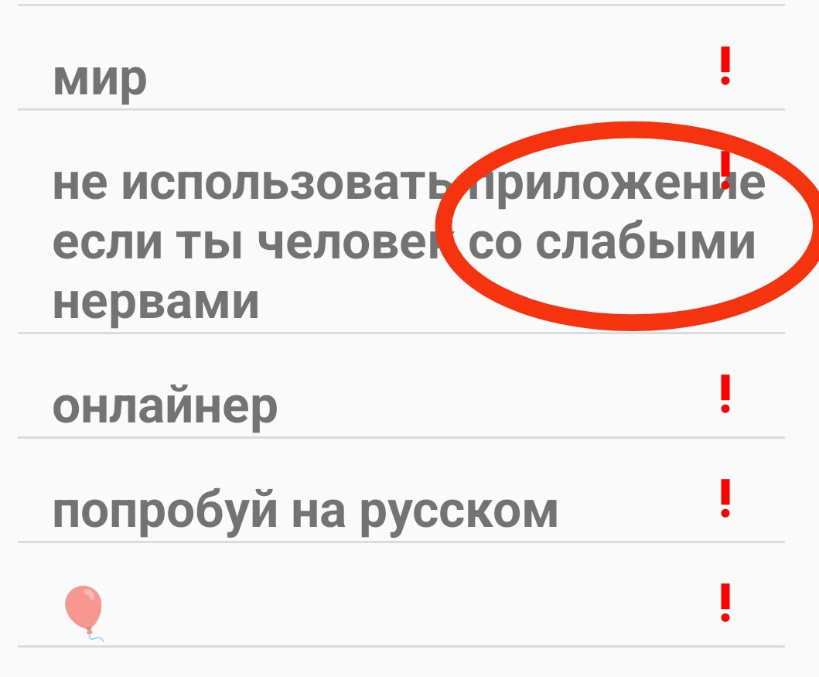 | Submitted
3 | В списке задач появляются пустые задачи без текста | Actual result: В списке произвольно появляются задачи без текста Expected result:В списке только задачи, добавленные пользователем | Не удалось воспроизвести | Minor | Medium | None | 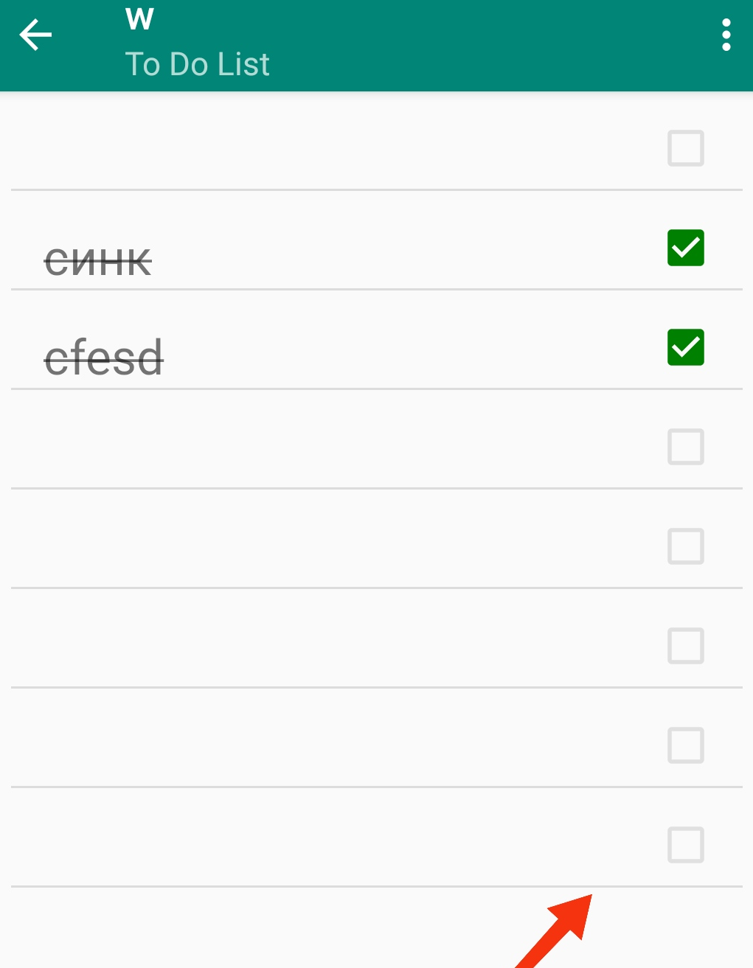 | Submitted
4 | Уведомления в приложении на испанском языке | Actual result: Уведомления на испанском языке Expected result: Уведомления на английском языке | 1. Открыть приложение 2. Зайти в меню 3. Нажать "New list" 4. Нажать "Cancel" | Minor | High | None | 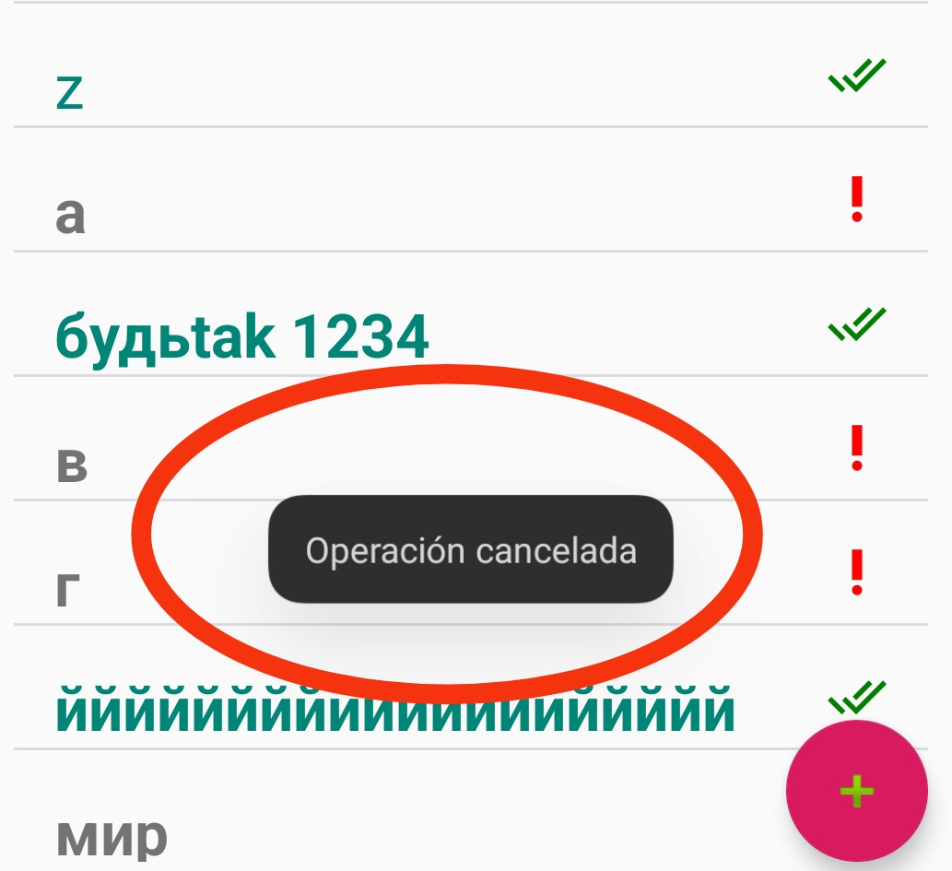 | Submitted
5 | Чекбокс перекрывается текстом, если задача состоит более чем из 30 символов | Actual result: Чекбокс перекрыт текстом задачи Expected result: Чекбокс не перекрыт текстом задачи | 1. Открыть приложение 2. Выбрать список 3. Добавить задачу с количеством символов более чем 30 | Major | Low | None | 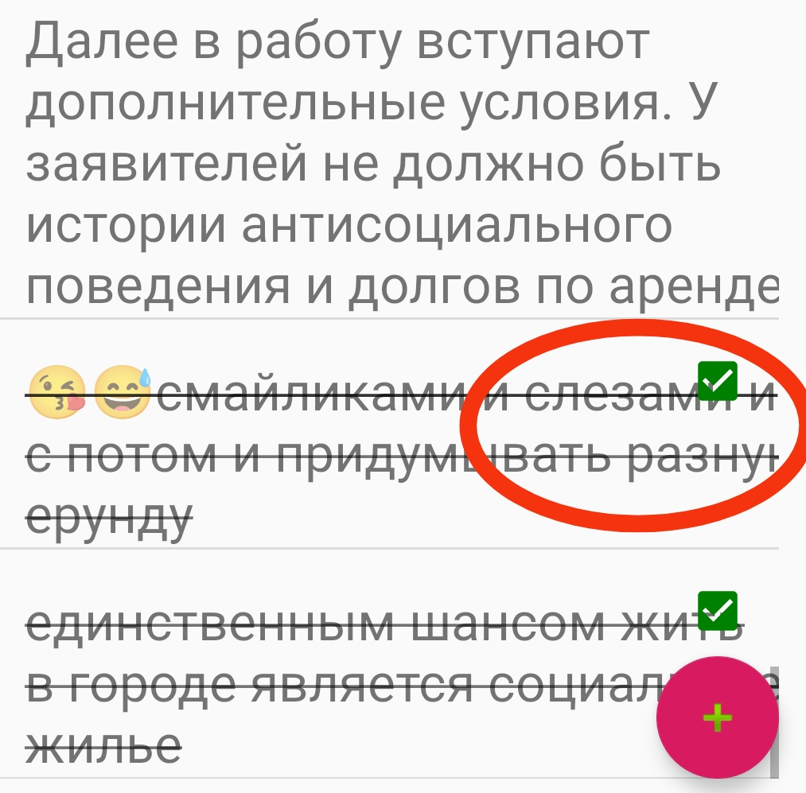 | Submitted
6 | Грамматическая ошибка в наименовании приложения в разделе About | Actual result: Наименование приложения "ToDo List" Expected result: Наименование приложения "To Do List" | 1. Открыть приложение 2. Открыть раздел About в Action menu | Minor | Hight | None | 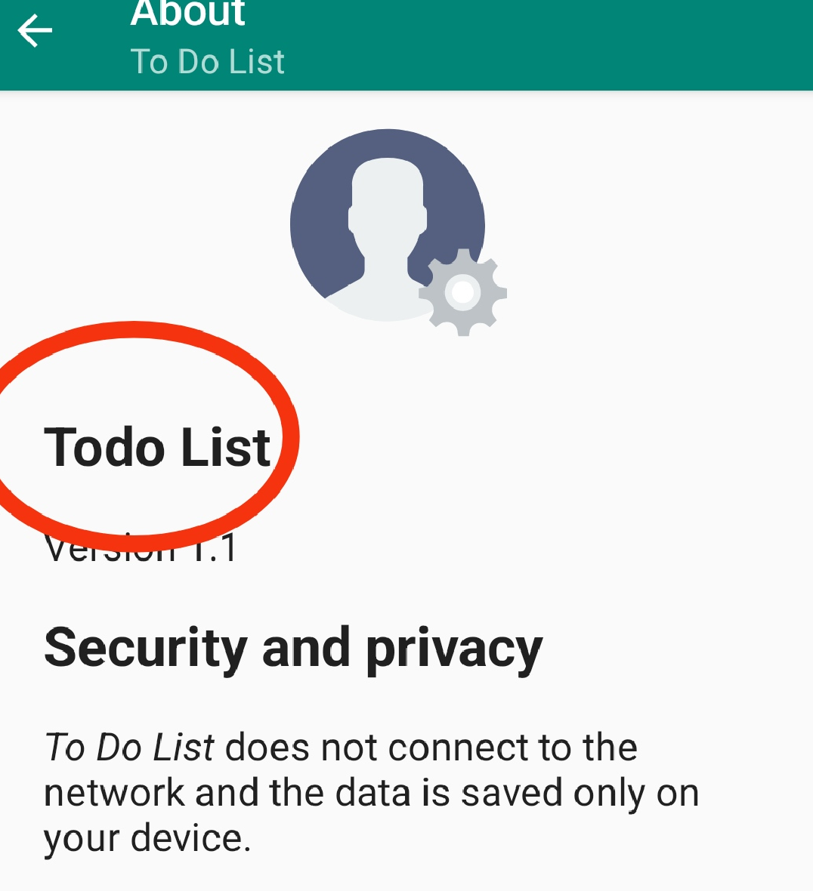 | Submitted

